Klimagass materialer
Klimagassutslipp fra materialer
 | Referanse materialer Oslo (FutureBuilt tilpasset) | Porteføljemål Oslo
2020 | 416.5
2021 | 395.29077476
2022 | 374.08154951
2023 | 352.87232427 | 247.01062699
2024 | 331.66309903 | 232.16416932
2025 | 310.45387379 | 217.31771165
2026 | 289.24464854 | 202.47125398
2027 | 268.0354233 | 187.62479631
2028 | 246.82619806 | 172.77833864
2029 | 225.61697282 | 157.93188097
2030 | 204.40774757 | 143.0854233
2031 | 196.36441851 | 137.45509296
2032 | 188.32108945 | 131.82476261
2033 | 180.27776038 | 126.19443227
2034 | 172.23443132 | 120.56410192
2035 | 164.19110225 | 114.93377158
2036 | 156.14777319 | 109.30344123
2037 | 148.10444412 | 103.67311089
2038 | 140.06111506 | 98.042780541
2039 | 132.01778599 | 92.412450196
2040 | 123.97445693 | 86.782119851
2041 | 115.93112787 | 81.151789506
2042 | 107.8877988 | 75.52145916
2043 | 99.844469736 | 69.891128815
2044 | 91.801140672 | 64.26079847
2045 | 83.757811607 | 58.630468125
2046 | 75.714482543 | 53.00013778
2047 | 67.671153478 | 47.369807435
2048 | 59.627824414 | 41.73947709
2049 | 51.58449535 | 36.109146745
2050 | 43.541166285 | 30.4788164
 | Klimagassutslipp fra materialer [kg CO2e/m2 BRA]
År for ferdigstillelse | Referanse materialer Oslo (FutureBuilt) | Porteføljemål Oslo
2020 | 417
2021 | 395
2022 | 374
2023 | 353 | 247
2024 | 332 | 232
2025 | 310 | 217
2026 | 289 | 202
2027 | 268 | 188
2028 | 247 | 173
2029 | 226 | 158
2030 | 204 | 143
2031 | 196 | 137
2032 | 188 | 132
2033 | 180 | 126
2034 | 172 | 121
2035 | 164 | 115
2036 | 156 | 109
2037 | 148 | 104
2038 | 140 | 98
2039 | 132 | 92
2040 | 124 | 87
2041 | 116 | 81
2042 | 108 | 76
2043 | 100 | 70
2044 | 92 | 64
2045 | 84 | 59
2046 | 76 | 53
2047 | 68 | 47
2048 | 60 | 42
2049 | 52 | 36
2050 | 44 | 30

Emisjonskrav og dokumentasjon
Dokumentasjon og egenerklæring om emisjonsnivåer fra byggeprodukter
Utslipps- og innholdskravene fra ulike byggeprodukter er funksjonelle krav og kan dokumenteres på flere måter. Følgende godkjennes dersom det er relevant:
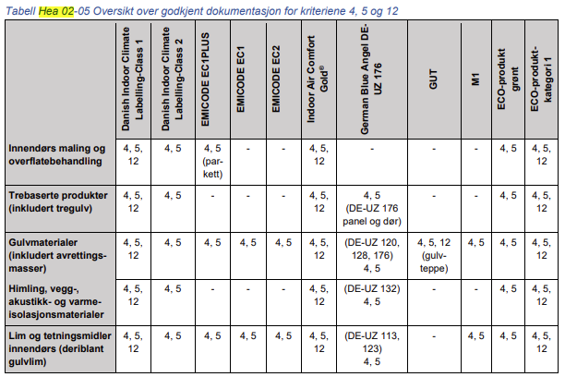

Følgende kan også aksepteres dersom de inneholder informasjon om emisjoner til inneluft iht. kriteriene i Hea 02:
- verifisert EPD
- Svanemerket/EU-blomsten
- Sintef Teknisk Godkjenning
- Sintef Miljøsertifikat
- Egenerklæring om emisjoner fra produktet:
 | - egenerklæring fra produsenter om utslippsnivåer fra byggeprodukter kan godtas i form av sikkerhetsdatablader, produktdatablad eller annen litteratur forutsatt at et akkreditert laboratorium har gjennomført tester (se Metode) i samsvar med ovennevnte,
 | -ELLER der produsenten erklærer at produktet ikke inneholder formaldehyd, kreftfremkallende stoffer i kategori 1A og 1B eller flyktige organiske forbindelser

